Hoja 1
SENSORES

Flotador de tipo boya
 | Características | Fabricante | Naylamp Mechatronics | SM |  | ECOENERGYSOLAR EIRL
 |  | Modelo | Sensor de nivel de líquido vertical | Recto |  | Sensor de nivel
 |  | Requisitos
 | Corriente de alimentación | 0.5-1 A | 0.5 A | 1A |  | 1 A
 | Voltaje de alimentación (máx) | 220 VDC | 24 VDC | 220 VDC |  | 220 VDC
 | Material del flotador | Material resistente | P.P. | P.P. |  | Acero Inoxidable
 | Longitud de cable | Mayor a 20 cm | 30 cm | 40 cm |  | 31 cm
 | Precio máximo (S/.) | Menor a 30 | 10 | 25 |  | 28

Cámara
 | Características | Fabricante | SAISAC Mecatrónica | SAISAC Mecatrónica |  | Electrónica HI-FI SAC
 |  | Modelo | Módulo Cámara VGA OV7670 | CÁMARA ESP 32 |  | Módulo Cámara 5MP Video 1080p para Raspberry Pi, V1.3
 |  | Requisitos
 | Voltaje de operación | 3 VDC | 3.3 VDC | 5 VDC |  | 4.5 VDC
 | Ángulo de visión mínimo | 24° | 25° | 78° |  | 24°
 | Resolución | 640x480 | 640x480 | 1600x1200 |  | 2592x1994
 | Precio máximo (S/.) | 50 | 18 | 48 |  | 25

ACTUADORES

Relé
 | Características | Fabricante | Electrónica HI-FI SAC | Electrónica HI-FI SAC |  | Electrónica HI-FI SAC | Relé con Bobina de 24 VDC 10A/250VAC 10A/30VDC "OMRON" 5 Pin 1 Contacto Relay SPDT
 |  | Modelo | Relé con Bobina de 24 VDC 10A/30VDC "OMRON" | Relé de 12 VDC Bobina, SPDT 16A 250VAC |  | Relé de estado sólido 75 A de 5-60 VDC
 |  | Requisitos
 | Corriente de salida mínima | 350 mA | 10 A | 16 A |  | 75 A
 | Voltaje de alimentación mínimo | 12 VDC | 24 VDC | 12 VDC |  | 3-32 VDC
 | Número de pines | 4 (mínimo) | 5 | 8 |  | 4
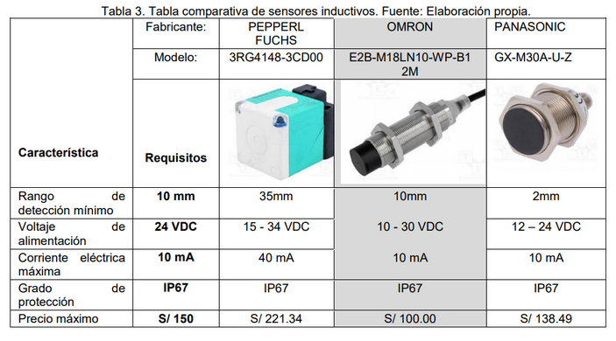
 | Precio máximo (S/.) | 90 | 2021-05-11 | 2021-05-13 |  | 85

Bomba
 | Características | Fabricante | SAISAC Mecatrónica | SAISAC Mecatrónica |  | Naylamp Mechatronics
 |  | Modelo | Bomba de agua RS-385 | Minibomba de agua |  | Bomba de agua sumergible
 |  | Requisitos
 | Corriente máxima | 750 mA | 700 mA | 375 mA |  | 350 mA
 | Voltaje de operación | 12 VDC | 12 VDC | 12 VDC |  | 12 VDC
 | Potencia máxima | 9 W | 5 W | 4.2 W |  | 4.8 W
 | Caudal máximo | 5 L/min | 1-3 L/min | 4 L/min |  | 4 L/min
 | Precio máximo (S/.) | 50 | 17 | 24 |  | 30

Servos
 | Características | Fabricante | SAISAC Mecatrónica | SAISAC Mecatrónica |  | Electrónica HI-FI SAC
 |  | Modelo | Futaba S3003 | MG90S |  | SG-5010
 |  | Requisitos
 | Corriente eléctrica máxima | 1A | 900mA | 900mA |  | 900mA
 | Voltaje de alimentación | 5V | 4.8-6V | 4.8-6V |  | 4.8-6.6V
 | Torque (kg-cm) | 2 | 4 | 2021-02-02 |  | 5
 | Ángulo de rotación | 180° | 180° | 180° |  | 180°
 | Precio máximo | 20 | 15 | 13 |  | 17

CONTROL

Microcontrolador
 | Características | Fabricante | Electrónica HI-FI SAC | Electrónica HI-FI SAC |  | SAISAC Mecatrónica
 |  | Modelo | Mega 2560 R3 | Mega 2560 Pro |  | ARDUINO DUE
 |  | Requisitos
 | Corriente eléctrica máxima | 130mA | 40mA | 40mA |  | 130mA
 | Voltaje de alimentación | 5V | 5V | 5V |  | 3.3V
 | Cantidad de pines mínima | 70 | 70 | 70 |  | 68
 | Velocidad del reloj | 16MHz | 16 | 16 |  | 84
 | Precio máximo | 90 | 85 | 65 |  | 72

 | Características | Modelo | WEMOS D1 MINI ESP8266 WIFI | ESP-WROOM-32-ESP32 WIFI | ESP-01 ESP8266 WIFI-SERIAL | ESP-12E ESP8266 WIFI
 |  | Requisitos
 | Consumo de potencia | <1mW | 0.75mW | 0.7mW | 0.8mW | -
 | Voltaje de alimentación (máx) | 5 VDC | 5 VDC | 3.3 VDC | 3.3 VDC | 3.3 VDC
 | Corriente (mA) | 300 | 215 | 215 | 215 | 215
 | Precio máximo (S/.) | Menor a 30 | 25 | 40 | 20 | 18

 | Características | Fabricante | SAISAC Mecatrónica | Electrónica HI-FI SAC | Electrónica HI-FI SAC
 |  | Modelo | ARDUINO DUE | Mega 2560 R3 | Mega 2560 Pro
 |  | Requisitos
 | Corriente eléctrica máxima | 130mA | 130mA | 40mA | 40mA
 | Voltaje de alimentación | 5V | 3.3V | 5V | 5V
 | Cantidad de pines mínima | 70 | 68 | 70 | 70
 | Velocidad del reloj | 16MHz | 84 | 16 | 16
 | Precio máximo | 90 | 72 | 85 | 65

